店铺服务情况
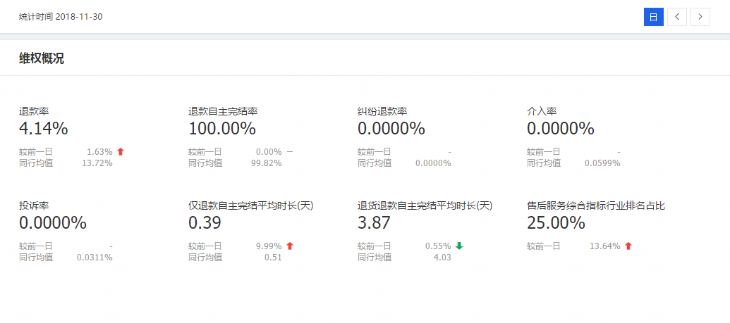

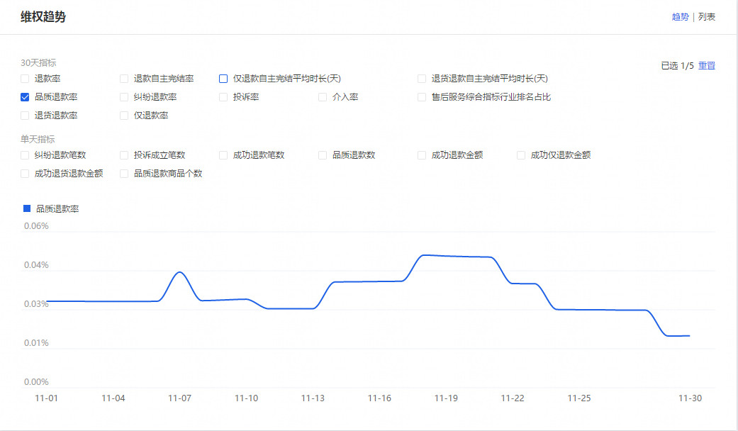

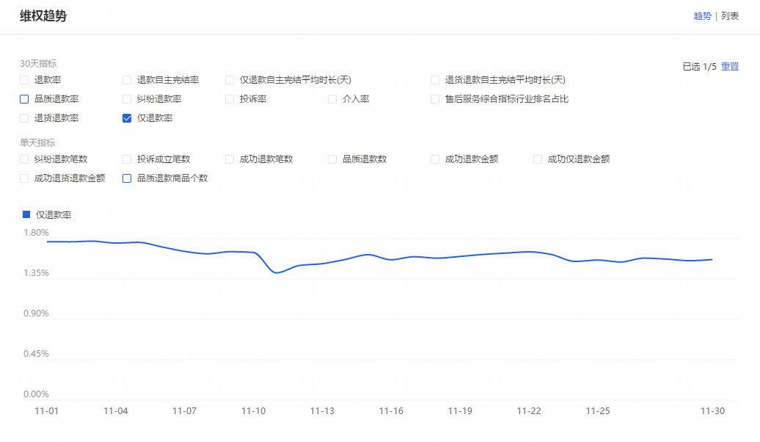

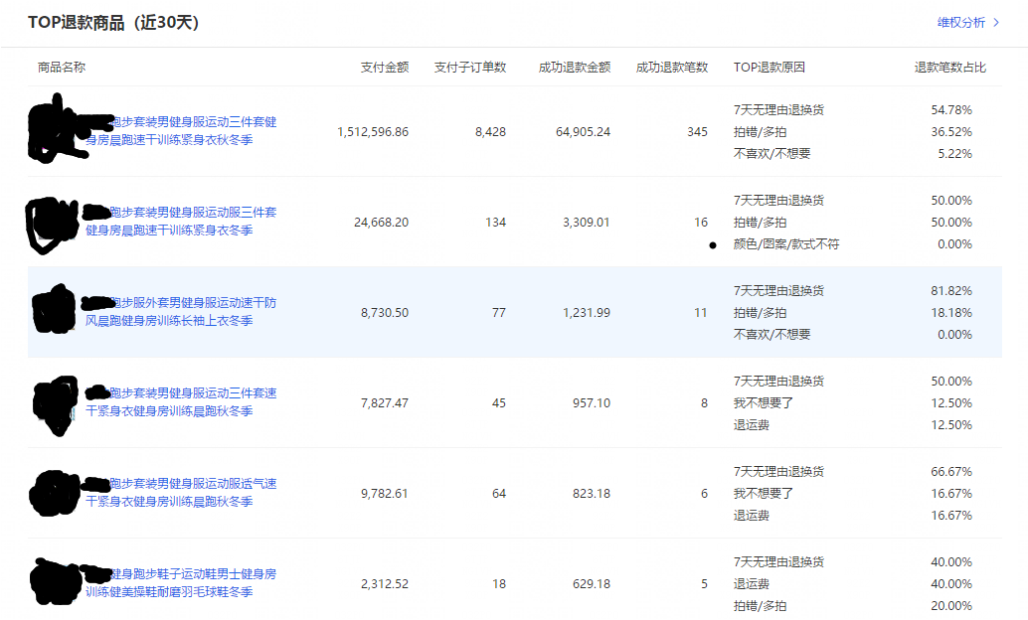

店铺整体服务指标25%，属于比较不错的水准，退款率低于同行均值，纠纷退款率，介入率，投诉率都控制的非常好。整体来说售后这块店铺是做的不错的

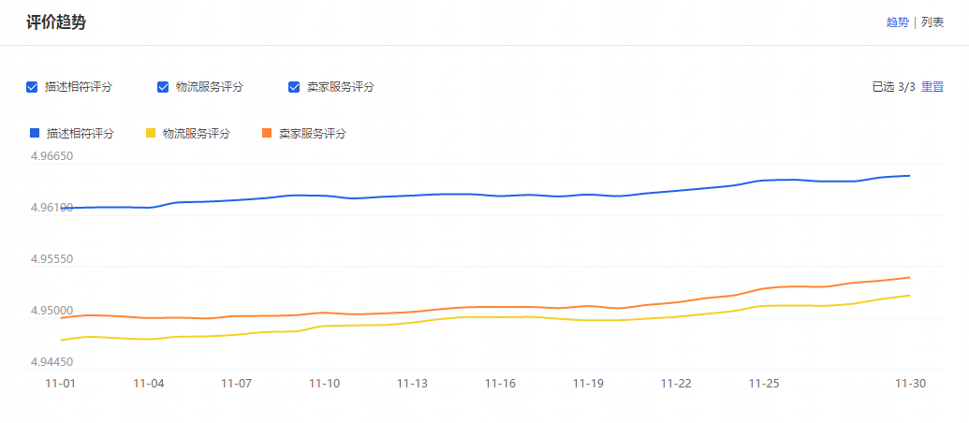

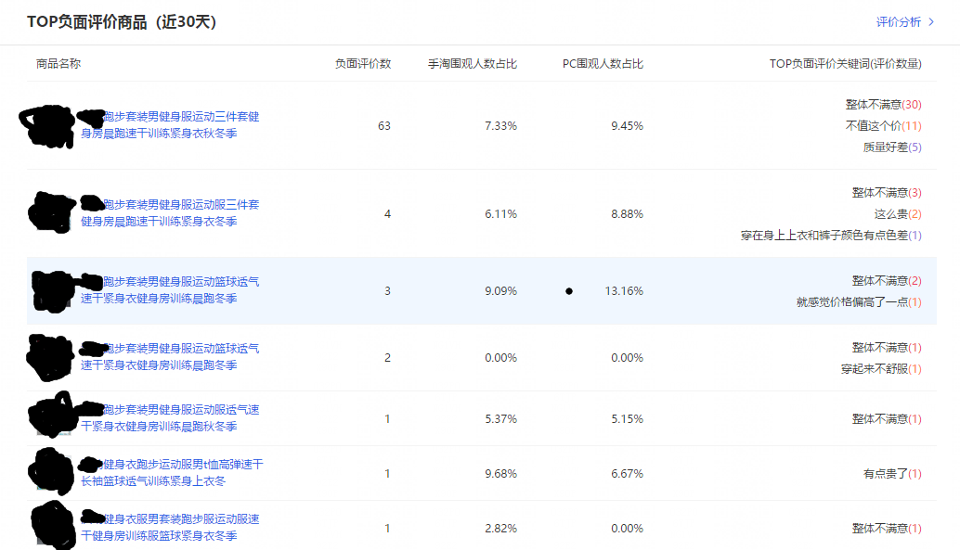

最近30天三项动态分波动不大，描述相符评分高于同行0.09，物流服务评分高于同行0.12，卖家服务评分高于同行0.12，总体来说均高于同行，说明我们的产品质量，服务得到大众的认可，把控到位，消费者对于我们产品的满意度认可度还不错，天猫的每天的成交量评价量整体比较多，所以单量负面评价并不算太多。

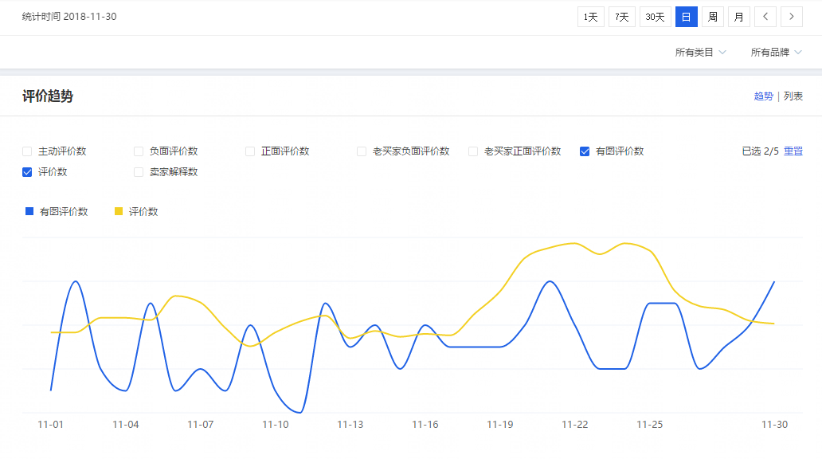

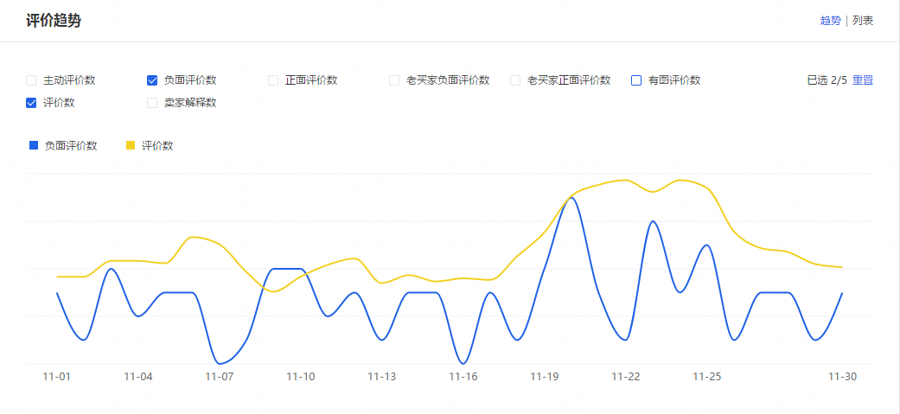

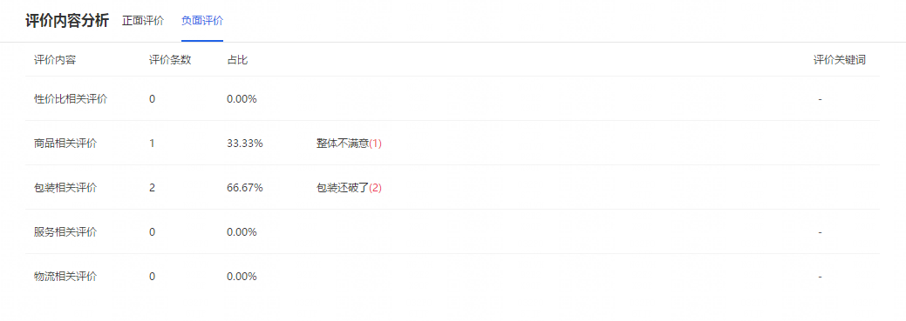

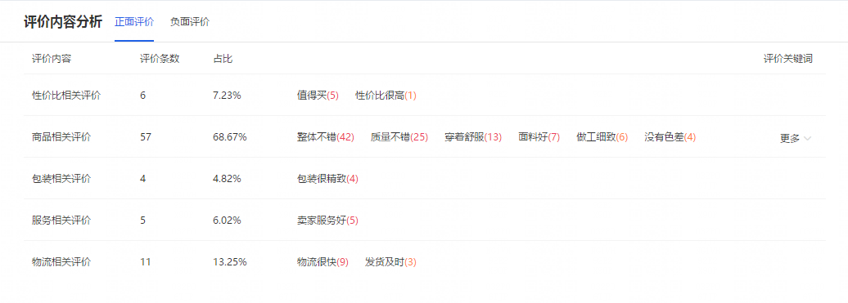

只要有评价的消费者，大部分以上都会上图评价，前期没评价的，有的会从追评晒出来，可以从波动中看出来，当天如果有图评价数＞评价数的数量，就说明有顾客从隔天追评晒图进来，所以基本上不需要在怎么安排买家秀干预。至于负面评价占比也不算高，基本每100评价数才会出现1单的负面评价，影响不大。正面的评价基本还是围绕整体效果不错，质量不错，物流快，穿起来舒服等等。产品的质量和物流服务和客户服务都是关键，这点我们店铺做的还不错。

物流服务情况
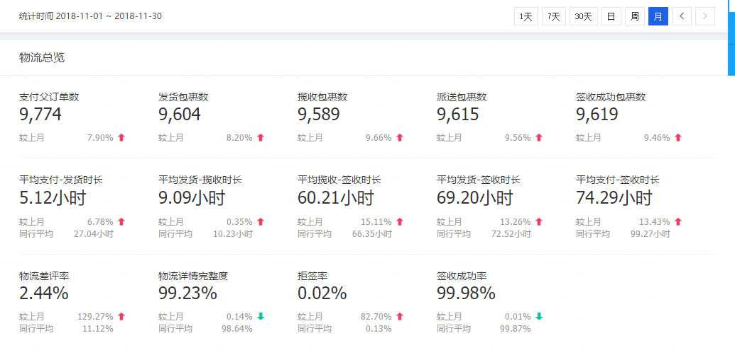

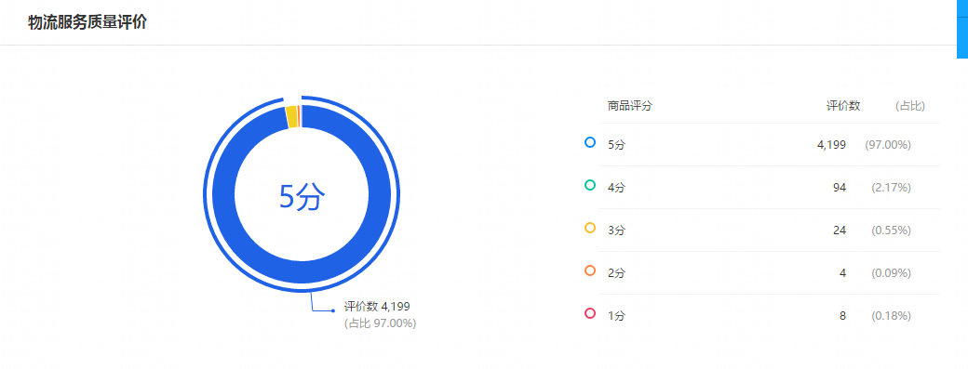



由于双十一的原因，造成平均支付-发货时长会偏高，这个属于正常现象。其他的各项指标都属于合理数值。我们基本用的是韵达和中通，整体的物流效率还算可以

